商品信息
COCO Living Space｜森系幼儿园环创屋檐彩旗主题墙
来源：COCO_Living_Space_Shopee全量审计_持续更新.xlsx｜工作表：高销量商品｜Excel第70行｜商品ID：29458878086

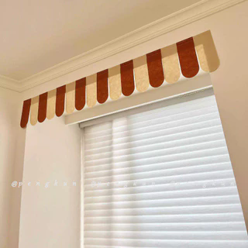
字段 | 内容 | 商品主图
序号 | 63
商品主图 | 见右侧嵌入主图
商品ID | 29458878086
商品中文名称 | 森系幼儿园环创屋檐彩旗主题墙
商品标题 | Eave Decoration INS Forest Style Colorful Flags Window Decoration Kindergarten Environmental Creation Decor Door Curtain Cover Children's Room Curtains
Shopee链接 | https://shopee.com.my/Eave-Decoration-INS-Forest-Style-Colorful-Flags-Window-Decoration-Kindergarten-Environmental-Creation-Decor-Door-Curtain-Cover-Children's-Room-Curtains-i.115498741.29458878086
近月销量显示 | 7 Sold/Month
近月销量下限 | 7
列表价格显示 | RM16.23
列表最低价(MYR) | 16.23
列表评分 | 4.9
累计总销量显示 | 775 Sold
累计总销量下限 | 775
是否精确 | TRUE
详情价格显示 | RM16.23 Lower prices today
详情价(MYR) | 16.23
详情评分 | 4.9
评论覆盖 | partial
好评主题 | 可见评论主要认可颜色与图片一致、布料较厚、长度够用、装饰效果好，并提到价格合理和配送较快。
差评/风险主题 | 1条可见评论明确指出配套胶粘不牢、会反复掉落；另1条评论担心双面胶容易脱落，因此没有使用。
图片来源URL | https://down-my.img.susercontent.com/file/sg-11134201-7rdya-mc38xvpe5m32c7@resize_w320_nl.webp
1688链接 | https://detail.1688.com/offer/998017084333.html?share_token=W30t7kC5lqXVBaGgOikFE5ROJ1DQCN76QZ9s0+XbG4muJZfxzWl9Dg%3D%3D&__share_id=9e7f18e0-6a28-4ea2-bbff-093fb6ad8927&rpg-cnt=share.offerDetail&offerId=998017084333&__zhi_token=0s2ze1x30R4aa&spm=a262eq.8992535%2F20260804.5103953.0&forcePC=1785858911247
颜色/规格 | 175×27cm（送双面胶） 132×27cm（送双面胶）
长宽高 | 175cm/27cm/1cm 132cm/27cm/1cm
重量(g) | 40
单个成本 | 175×27cm（送双面胶） ¥3.2 132×27cm（送双面胶） ¥2.6
单个运费 | 2.50
国内段总价 | 175×27cm（送双面胶） ¥5.7 132×27cm（送双面胶） ¥5.1
国际头程
总成本估算
利润估算
预计毛利率估算
3个成本
3个运费
国内段总价2
国际头程2
总成本估算2
利润估算2
预计毛利率估算2
5个成本
5个运费
国内段总价3
国际头程3
总成本估算3
利润估算3
预计毛利率估算3
8个成本
8个运费
国内段总价4
国际头程4
总成本估算4
利润估算4
预计毛利率估算4

